Portada
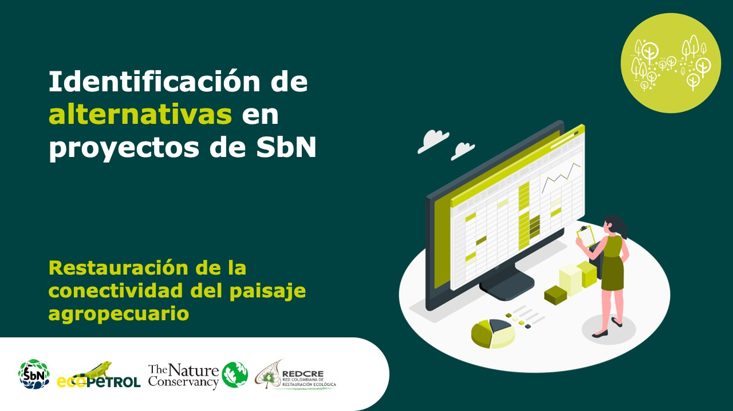

Transición energética comunitaria para habilitar la bioeconomía local
Forma correcta: Restauración de la conectividad del paisaje agropecuari

Versión 1 | REDCRE, 2022
Versión 2 | Ejemplo adaptado por: Corporación Biocomercio Sostenible, Skaphe, 2025

Biogás
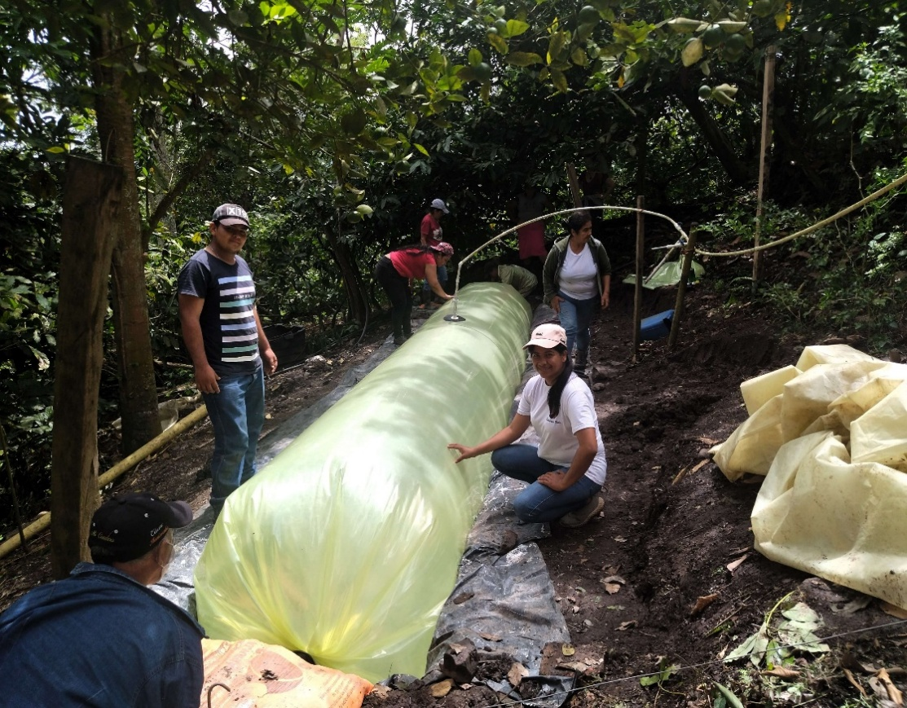
Alternativa: Producción comunitaria de biogás |  | Fotografías
Definición: | La producción comunitaria de biogás consiste en el uso de residuos orgánicos agropecuarios (estiércol, efluentes, residuos agrícolas u orgánicos domiciliarios) tratados mediante digestión anaerobia para generar energía térmica y biofertilizante, gestionada colectivamente por organizaciones rurales (Rodríguez Silva et al., 2017).
Objetivo (s): | Aprovechar los residuos orgánicos disponibles en el territorio para la producción sostenible de biogás y biofertilizante, contribuyendo a reducir los impactos ambientales asociados a su disposición inadecuada, sustituir el uso de combustibles fósiles o leña para la cocción y otros usos productivos, mejorar la fertilidad del suelo mediante el aprovechamiento del digestato e incrementar la autonomía energética y la resiliencia de las comunidades rurales (Rodríguez Silva et al., 2017; Ministerio de Ambiente y Desarrollo Sostenible – Colombia, 2018; FAO, 2014; Sari et al., 2022).
Posibles coberturas: | Sistemas agropecuarios y forestales
Aislamientos perimetrales
Biodigestores para la autonomía de las comunidades rurales de Lebrija, Santander, Colombia
Fuente: https://transicionenergeticajusta.org/biodigestores-para-la-autonomia-de-las-comunidades-rurales-de-lebrija-santander-colombia/
¿Cuándo aplicar? | Cuando exista cantidad suficiente de biomasa residual y necesidad energética doméstica o productiva. Cuando la comunidad tenga interés en autogestión y gobernanza compartida (Sari et al., 2022).
Orientaciones para su aplicación | Realizar diagnóstico participativo para estimar oferta y disponibilidad de residuos y demanda energética (Ministerio de Ambiente, 2018). Revisar fase de planificación paso 3 creación de diseños y planos. Conformar una organización comunitaria formal (asociación, cooperativa o junta) que actúe como estructura de gobernanza para la operación, administración y mantenimiento del sistema (Prayitno et al., 2021). Revisar fase de formulación, paso 4 generación de mecanismos de participación. Definir reglamentos internos de distribución del biogás, seguridad, tarifas, mantenimiento y uso del digestato (Sari et al., 2022).Revisar fase de formulación, paso 4 generación de mecanismos de participación Implementar formación técnica, monitoreo, bioseguridad y veeduría social (Prayitno et al., 2021). Revisar fase de planeación, paso 4 diseño del sistema de monitoreo y evaluación. | https://www.andi.com.co/Uploads/06.%20Sofia%20Duarte%20VF.pdf
Referencias: | Food and Agriculture Organization – FAO. (2014). Biogás: Guía para la producción y uso sostenible del biogás comunitario. FAO. https://openknowledge.fao.org/server/api/core/bitstreams/f3b03c0d-1603-49c9-b264-9f97d609b16a/content Ministerio de Ambiente y Desarrollo Sostenible de Colombia. (2018). Guía para la implementación de sistemas de biogás en Colombia. Gobierno de Colombia. https://economiacircular.minambiente.gov.co/wp-content/uploads/2021/09/guia-biogas-sector-porcicola-ministerio-de-ambiente-desarrollo-sostenible.pdf Rodríguez Silva, L. A., et al. (2017). Proyecto aplicado biogás: Energía alternativa renovable a partir del estiércol bovino en la Finca El Mirador. Universidad Nacional Abierta y a Distancia – UNAD. https://repository.unad.edu.co/bitstream/handle/10596/17742/12975823.pdf Sari, A. I., Sunaryo, B., & Fitriya, R. (2022). Empowering the community in the use of livestock waste biogas to support sustainable energy development. Sustainability, 14(21), 14121. https://doi.org/10.3390/su142114121 Prayitno, G., Hakim, A. N., & Meidiana, C. (2021). Community participation on the self-help group of methane gas (biogas) management as renewable energy in Indonesia. International Journal of Energy Economics and Policy, 11(2), 27–35. https://ideas.repec.org/a/eco/journ2/2021-01-26.html

Energia solar
Alternativa: Energía solar |  | Fotografías
Definición: | La energía solar fotovoltaica es un tipo de energía renovable, que se obtiene al convertir la luz solar en electricidad empleando una tecnología basada en el efecto fotovoltaico. Para aprovechar este efecto se utilizan paneles o placas solares, que están hechos de silicio en su gran mayoría.Se produce cuando la luz solar incide sobre las celdas solares de estos paneles. Los fotones (partículas de luz) interactúan con los átomos del material semiconductor del que están hechas las celdas, liberando electrones y produciendo energía.(1). Por ejemplo: Los paneles solares, en el contexto de una Solución basada en la Naturaleza, corresponden a sistemas de bioenergía limpia que aprovechan la radiación solar, un recurso natural renovable, para generar electricidad de manera sostenible. Los sistemas solares fotovoltaicos convierten radiación solar en electricidad y la almacenan en baterías para garantizar un suministro continuo. Su implementación permite reducir la presión sobre el bosque (al reemplazar combustibles fósiles o leña), fortalecer la autonomía energética de las comunidades y mejorar su calidad de vida sin afectar negativamente los ecosistemas. Como infraestructura verde complementaria, los paneles solares se integran al territorio para apoyar actividades productivas, educativas o comunitarias, disminuyendo emisiones y promoviendo una transición energética compatible con la conservación de la naturaleza. Nota: Aunque la energía solar presenta ventajas ambientales frente a fuentes energéticas convencionales, los paneles fotovoltaicos y sistemas de almacenamiento poseen una huella ambiental asociada a su fabricación, transporte y disposición final. Por ello, su implementación debe considerar criterios de economía circular, gestión de residuos y aprovechamiento responsable de materiales para maximizar sus beneficios ambientales y sociales. (1) Fundación Descubre. (s. f.). ¿Qué es la energía solar fotovoltaica? Descubre la Energía. https://descubrelaenergia.fundacion |  | 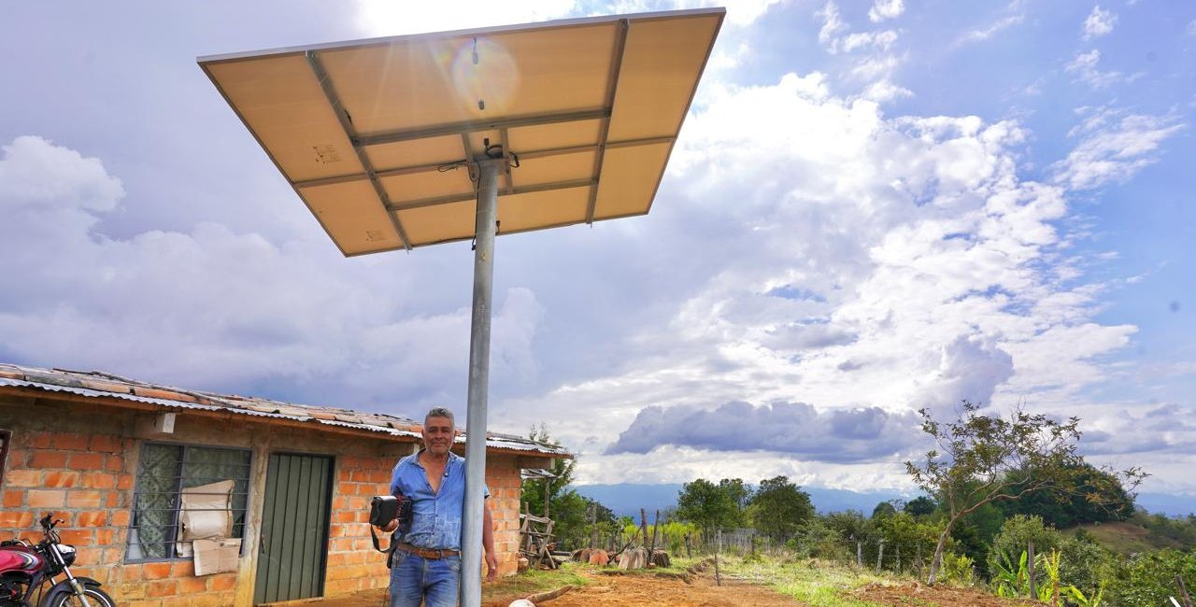
Objetivo: | Garantizar acceso a electricidad sostenible, continua, y confiable, especialmente en zonas rurales y ZNI, contribuyendo a mejorar la calidad de vida, reducir costos e impactos ambientales asociados al diésel y fortalecer el desarrollo económico local. |  | Más de 1.500 personas en el Cauca tienen energía limpia por primera vez tras intervención del Gobierno nacional Fuente: https://www.minenergia.gov.co/es/sala-de-prensa/noticias-index/mas-de-1500-personas-en-el-cauca-tienen-energia-limpia-por-primera-vez-tras-intervencion-del-gobierno-nacional/
Posibles coberturas: | Sistemas rurales, urbanos, peri-urbanos.
Aislamientos perimetrales
¿Cuándo aplicar? | Se recomienda aplicar cuando: (i) no es viable o es muy costosa la expansión de la red; (ii) existe potencial de radiación solar suficiente; (iii) se busca reemplazar o reducir el uso de plantas diésel por costos y emisiones; y (iv) se requiere una solución modular y escalable. (Barco Jiménez, 2016, p. 6) / (Planas et al., 2021, pp. 12–15).
Orientaciones para su aplicación | 1. Diagnóstico y formulación: caracterizar usuarios, demanda energética, precios de la energía y alternativas. Revisar fase de preparación paso 1 diagnóstico territorial 2. Dimensionamiento: definir configuración (aislada, híbrida o conectada a red), paneles, baterías, regulador e inversor. Revisar fase de planificación paso 3 creación de diseños y planos 3. Gestión ambiental y social: evaluar impactos, restricciones territoriales, modelo de gobernanza, participación y mecanismos de quejas. Revisar fase de planificación paso 1 Análisis de viabilidad y riesgos 4. Implementación, Operación y Mantenimiento: instalación segura, capacitación local, mantenimiento preventivo y reposición de componentes críticos. (Universidad del Cauca et al., 2023, pp. 18–19) / (Planas et al., 2021, pp. 49–65) / (Associació Catalana d’Enginyeria Sense Fronteres, 2014, pp. 51–58). Revisar fase de implementación paso 4 acciones de mantenimiento.
Referencias: | Associació Catalana d’Enginyeria Sense Fronteres. (2014, noviembre). Guía para técnicas y técnicos comunitarias/os en energía solar fotovoltaica. https://repositorio.iica.int/items/7afe26a7-f228-48f3-bb82-72be2e8bfc17 Banco Interamericano de Desarrollo (BID). (2021). Guía ambiental y social para proyectos de generación fotovoltaicos e híbridos menores o iguales a 1 MW (A. Planas, J. D. Quintero, & L. Montealegre).https://publications.iadb.org/es/guia-ambiental-y-social-para-proyectos-de-generacion-fotovoltaicos-e-hibridos-menores-o-iguales-1?__cf_chl_f_tk=Zx25Eqkhp_OLHky44nyzpxbQ4yQdsqGmJyRF3ifxB1E-1782996813-1.0.1.1-KAT1lcNMaRf3yFKHOlehfEjetG0X4Ry4nMXGeBVmeR8 Barco Jiménez, J. (2016). Implementación de un sistema de energía solar fotovoltaico como estrategia alternativa y sostenible de energización en el municipio de Santacruz del departamento de Nariño (Proyecto a nivel de factibilidad). Universidad de Nariño, UPME, USAID, IPSE.https://docs.upme.gov.co/SIMEC/PERS/Nari%C3%B1o/Proyectos/Proyecto%20Solar%20Abades%20(1).pdf Bohórquez Hernández, F. A., & Belalcazar Ortiz, J. E. (2025). Propuesta de formulación de un proyecto de energía solar fotovoltaica para el suministro de energía a redes de telefonía móvil en el departamento del Vichada (Especialización en Gestión de Proyectos de Ingeniería). Universidad Distrital Francisco José de Caldas. https://repository.udistrital.edu.co/server/api/core/bitstreams/dddbcf8f-e1e2-49aa-9683-e50ba2d68ba8/content Martínez Vallejo, D. (2024). Desarrollo de una metodología para la estandarización de procesos en el diseño y construcción de minigranjas solares en la empresa SOLENIUM: Caso de estudio Minigranja El Roble Departamento de Sucre (Trabajo de grado). Universidad de Antioquia.https://bibliotecadigital.udea.edu.co/server/api/core/bitstreams/56681858-c365-4dc3-860a-894109657a97/content Universidad del Cauca, Unidad de Planeación Minero Energética (UPME), & Instituto de Planificación y Promoción de Soluciones Energéticas para las

PCH
Alternativa: Pequeñas centrales hidroeléctricas (PCH) |  | Fotografía
Definición: | Una Pequeña Central Hidroeléctrica (PCH) es una instalación destinada a la generación de energía eléctrica que aprovecha la energía hidráulica disponible en corrientes de agua, quebradas o pequeños ríos para transformarla en electricidad mediante un sistema de captación, conducción y un conjunto turbogenerador. En muchos casos, estas instalaciones operan a filo de agua, es decir, sin requerir grandes embalses ni inundar extensas áreas, lo que permite reducir significativamente las alteraciones sobre el paisaje, los ecosistemas y los usos tradicionales del territorio (Universidad Distrital Francisco José de Caldas et al., 2020). Su funcionamiento se basa en el aprovechamiento de la fuerza y el caudal del agua para accionar una turbina conectada a un generador eléctrico. La energía producida puede utilizarse directamente para abastecer viviendas, escuelas, puestos de salud, centros comunitarios o actividades productivas locales, y complementarse con sistemas de almacenamiento cuando las condiciones del proyecto así lo requieran. Desde la perspectiva de la transición energética comunitaria, las PCH constituyen una alternativa renovable especialmente adecuada para territorios rurales con disponibilidad hídrica, ya que permiten generar energía cerca de los puntos de consumo, reduciendo la dependencia de combustibles fósiles y la necesidad de extender redes eléctricas convencionales a grandes distancias. Su escala de implementación facilita la participación de las comunidades en los procesos de planificación, operación y gobernanza, fortaleciendo la apropiación local de la infraestructura energética y la distribución equitativa de sus beneficios. | 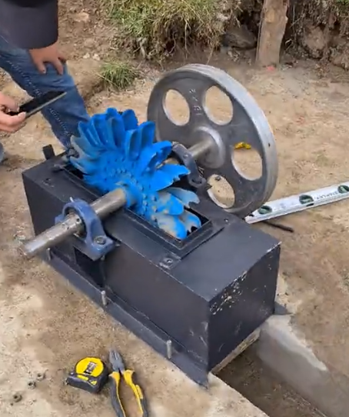
Objetivo: | Generar electricidad renovable y confiable a partir de recursos hídricos locales, contribuyendo a la diversificación de la matriz energética y al abastecimiento energético de territorios rurales, especialmente donde el acceso a la energía es limitado o se busca fortalecer la sostenibilidad energética.
Posibles coberturas: | Bosques, cuencas, cañadas
Aislamientos perimetrales
¿Cuándo aplicar? | Se recomienda considerar una PCH cuando existe disponibilidad de recurso hídrico (caudal y salto aprovechable), se requiere generación más continua, y se busca una alternativa de menor impacto que grandes represas, privilegiando esquemas a filo de agua. También es pertinente en territorios rurales o remotos donde la infraestructura de red es limitada o costosa.(Guarín Salazar et al., 2024, pp. 11–12) / (Jiménez Toro, 2022, pp. 31–32).
Central Hidroeléctrica a filo de agua.
Fuente: Reproducido de Pequeñas centrales hidroeléctricas (PCH’s) (p. 15), por Universidad Distrital Francisco José de Caldas, Grupo de Investigación XUÉ y Semillero de Investigación BARIÓN, 2020.
Orientaciones para su aplicación | 1. Estudios y estructuración: inventario y reconocimiento del sitio, prefactibilidad y factibilidad (técnica, económica, social y ambiental) para pasar a diseño. Revisar fase de planificación paso 3 creación de diseños y planos) 2. Permisos y licencias: incorporar desde el inicio concesión/uso del agua y requisitos del sector eléctrico. Revisar fase de preparación paso 3 análisis del marco legal. 3. Construcción y puesta en marcha: se requiere obra civil, instalación electromecánica, pruebas y conexión. Revisar fase de planificación paso 3 creción de diseños y planos 4. Operación y sostenibilidad: diseñe su plan de operación y mantenimiento, y gestión del recurso hídrico.(Universidad Distrital Francisco José de Caldas et al., 2020, pp. 16–17) / (Guarín Salazar et al., 2024, p. 13). Revisar fase de implementación paso 4 acciones de manetenimiento.
Referencias: | Guarín Salazar, L. Y., Caicedo Ramírez, C. O., Caipa Jurado, A. G., & Machado Cogollo, P. A. (2024). Acceso a energía sostenible en zonas rurales de Colombia: Implementación de una pequeña central hidroeléctrica (PCH) en Río Grande, Antioquia (Trabajo académico de especialización). Universidad EAN. https://repository.universidadean.edu.co/entities/publication/7f39768e-b865-44b5-bc01-a322099a684e Jiménez Toro, J. A. (2022). Revisión de pequeñas centrales hidroeléctricas para electrificar zonas no interconectadas de Colombia (Trabajo final de maestría). Universidad Nacional de Colombia, Sede Medellín. https://repositorio.unal.edu.co/items/9db78908-b743-4999-83bf-47d596397e3b Ministerio de Minas y Energía. (s. f.). Hoja de Ruta para la Transición Energética Justa de Colombia: Resumen ejecutivo. Gobierno de Colombia. https://minenergia.gov.co/documents/13272/Hoja_de_ruta_transicion_energetica_justa_TEJ_2025.pdf Torroba, A., Della Vecchia, F., & Orozco Ramírez, R. (2023). Energías renovables en el mundo rural. Instituto Interamericano de Cooperación para la Agricultura (IICA). https://repositorio.iica.int/items/9fccef2e-911c-4ba0-b9f7-bdd7f98bd133 Universidad Distrital Francisco José de Caldas, Grupo de Investigación XUÉ, & Semillero de Investigación BARIÓN. (2020). Pequeñas centrales hidroeléctricas (PCH’s). https://regioncentralrape.gov.co/wp-content/uploads/2020/04/Pequen%CC%83as-Centrales-Hidroele%CC%81ctricas.pdf

Anexo_Comunidades energéticas
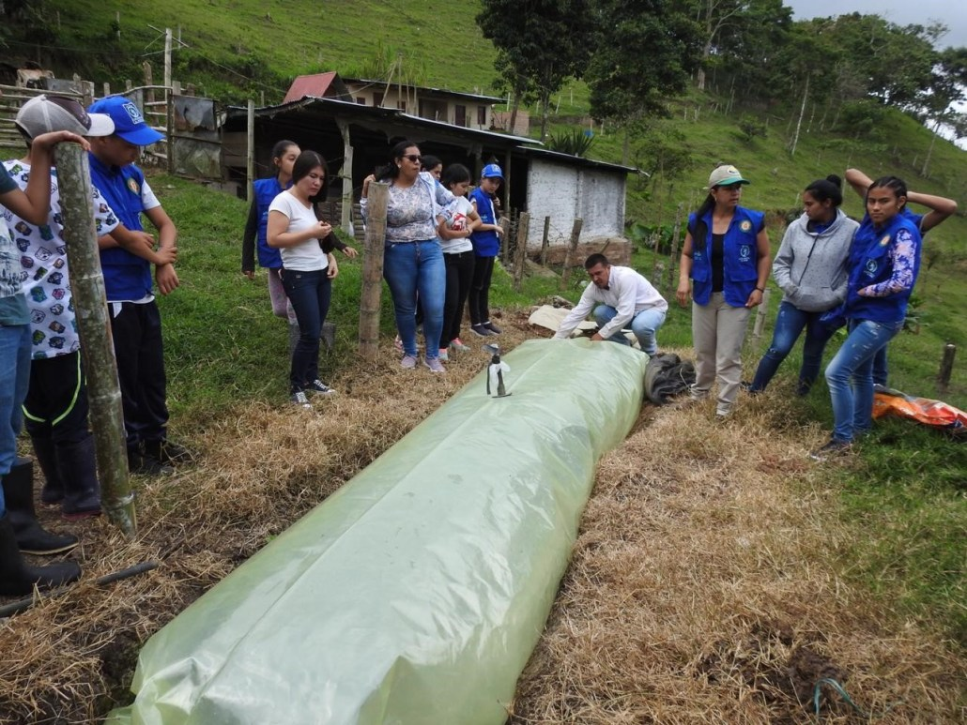
Alternativa: Centros comunitarios de energía |  | Fotografías
Definición: | Un centro comunitario de energía es una instalación gestionada colectivamente (asociación, cooperativa, junta de acción comunal) que utiliza biomasa residual local (estiércoles, residuos agrícolas y orgánicos) para producir energía —principalmente biogás y, en algunos casos, electricidad o calor— destinada a hogares y unidades productivas de la comunidad, bajo un enfoque de bioenergía descentralizada y sostenible (Garfí et al., 2019; UNIDO, 2021).
Objetivo: | Satisfacer necesidades energéticas básicas y productivas de la comunidad con fuentes renovables (UNIDO, 2021). Disminuir dependencia de combustibles fósiles o leña y reducir emisiones de GEI (Garfí et al., 2019; Gómez et al., 2025). Valorar los residuos orgánicos, evitando su disposición inadecuada y contaminante (Gordillo Castañeda & Vargas Millán, 2023). Fortalecer la organización y gobernanza comunitaria sobre recursos energéticos (Gómez et al., 2025).
Posibles coberturas: | Sistemas agropecuarios y forestales
Aislamientos perimetrales
¿Cuándo aplicar? | Alta dependencia de leña o combustibles fósiles y acceso limitado a energía moderna. Existencia de flujo constante de biomasa residual y problemas de manejo de residuos orgánicos. Presencia de organización social básica: asociaciones de productores, juntas o cooperativas que puedan asumir la gestión (Gómez et al., 2025).
Sembrando Biodigestores
Fuente: RedBiocol
https://redbiocol.org/seguimos-sembrando-biodigestores/
Orientaciones para su aplicación | Realizar diagnóstico de oferta de biomasa, demanda energética y estacionalidad para dimensionar adecuadamente biodigestores y equipos (Garfí et al., 2019; Velásquez-Piñas et al., 2023). Seleccionar tecnologías de bajo costo y apropiadas al contexto (p. ej., biodigestores tubulares o domo fijo) (Pérez et al., 2014). Integrar desde el diseño el uso del digestato como biofertilizante, reforzando el vínculo energía–agricultura (Gordillo Castañeda & Vargas Millán, 2023). Definir reglas de gobernanza, aportes, tarifas internas y mecanismos de reinversión para mantenimiento y expansión (Gómez et al., 2025). Garantizar capacitación técnica y acompañamiento continuo; muchos proyectos fallan por falta de mantenimiento y apoyo post-instalación (Sagastume Gutiérrez et al., 2022).
Referencias: | Garfí, M., Castro, L., Montero, N., Escalante, H., & Ferrer, I. (2019). Evaluating environmental benefits of low-cost biogas digesters in small-scale farms in Colombia: A life cycle assessment. Bioresource Technology, 274, 541–548. Gordillo Castañeda, V., & Vargas Millán, L. M. (2023). Aprovechamiento de residuos orgánicos mediante el uso de biodigestores para la generación de biogás, biofertilizantes y compost en las plazas de mercado de Bogotá, D.C. Universidad Distrital Francisco José de Caldas. Gómez, F. H., Vásquez, N. J., Torres, K. C., & Meza-Naranjo, C. M. (2025). Sustainability assessment of rural biogas production and use through a multi-criteria approach: A case study in Colombia. Sustainability, 17(15), 6806. Pérez, I., Garfí, M., Cadena, E., & Ferrer, I. (2014). Technical, economic and environmental assessment of household biogas digesters for rural communities. Renewable Energy, 62, 313–318. United Nations Industrial Development Organization (UNIDO). (2021). The role of bioenergy in the clean energy transition and sustainable development: Lessons from developing countries. UNIDO. Velásquez-Piñas, J. A., et al. (2023). Evaluación económica y ambiental de las tecnologías de valorización energética de residuos orgánicos. Ingeniería y Universidad, 27(1), 1–23. Sagastume Gutiérrez, A., et al. (2022). Potential of livestock manure and agricultural wastes to generate energy in Latin America. Renewable and Sustainable Energy Reviews, 156, 111972.

Anexo_biofertilizante
Alternativa: Valoración del digestato como biofertilizante |  | Fotografías | No es en sí una alternativa de bioenergía sino un subproducto que tiene otros beneficios. Por esta razón lo dejamos como anexo. OK
Definición: | El digestato es el subproducto generado durante la digestión anaerobia de biomasa orgánica en biodigestores, compuesto por nutrientes disponibles para los cultivos, materia orgánica estabilizada y microorganismos benéficos. Su uso agrícola contribuye a mejorar la fertilidad del suelo, aumentar la disponibilidad de nitrógeno, fósforo y potasio, y sustituir parcialmente los fertilizantes sintéticos, promoviendo prácticas agroecológicas y economía circular (FAO, 2014).
Objetivo: | Aprovechar el subproducto de la producción de biogás como insumo agrícola económicamente viable, cerrando el ciclo de nutrientes y reduciendo el desperdicio (FAO, 2014). Mejorar la fertilidad del suelo y productividad agrícola, aumentando materia orgánica, disponibilidad de nutrientes y retención de humedad (Ministerio de Ambiente, 2018). Reducir el uso de fertilizantes químicos sintéticos, con beneficios económicos y ambientales para pequeños productores (Sari et al., 2022). Fortalecer modelos de economía circular comunitaria, mediante la valorización de residuos agrícolas y ganaderos (Rodríguez Silva et al., 2017).
Producción de biol
Fuente: SENA Regional Tolima, 2018, Producción de biogás y abono en mi finca.
Posibles coberturas: | Sistemas agropecuarios y forestales
Aislamientos perimetrales
¿Cuándo aplicar? | Cuando el sistema de bioenergía tenga operación estable, permitiendo producción continua de digestato. Cuando la comunidad desee disminuir costos de producción agrícola, mejorar fertilidad o promover agricultura sostenible. Cuando existan estudios técnicos básicos o análisis de calidad del digestato para definir dosis, aplicación y protocolos de bioseguridad (FAO, 2014).
Orientaciones para su aplicación | Caracterizar el digestato antes de su uso agrícola, verificando nutrientes, estabilidad y riesgos sanitarios (FAO, 2014). Definir dosis y métodos de aplicación según tipo de cultivo, suelos y necesidades productivas — por ejemplo, aplicación directa, fertirriego o compostaje complementario (Ministerio de Ambiente, 2018). Establecer acuerdos comunitarios sobre distribución del digestato, acceso, tarifas, reinversión y responsabilidades en manejo y bioseguridad (Prayitno et al., 2021). Capacitar a productores locales sobre almacenamiento, aplicación, manejo sanitario, y monitoreo agronómico (Sari et al., 2022). Incorporar monitoreo participativo del rendimiento agrícola, reducción de costos y calidad del suelo, para evaluar sostenibilidad y mejorar prácticas (Sari et al., 2022).
Referencias: | Food and Agriculture Organization – FAO. (2014). Biogás: Guía para la producción y uso sostenible del biogás comunitario. FAO. Ministerio de Ambiente y Desarrollo Sostenible de Colombia. (2018). Guía para la implementación de sistemas de biogás en Colombia. Gobierno de Colombia. https://archivo.minambiente.gov.co Prayitno, G., Hakim, A. N., & Meidiana, C. (2021). Community participation on the self-help group of methane gas (biogas) management as renewable energy in Indonesia. International Journal of Energy Economics and Policy, 11(2), 27–35. Rodríguez Silva, L. A., et al. (2017). Proyecto aplicado biogás: Energía alternativa renovable a partir del estiércol bovino en la Finca El Mirador. Universidad Nacional Abierta y a Distancia – UNAD. https://repository.unad.edu.co/bitstream/handle/10596/17742/12975823.pdf Sari, A. I., Sunaryo, B., & Fitriya, R. (2022). Empowering the community in the use of livestock waste biogas to support sustainable energy development. Sustainability, 14(21), 14121. https://doi.org/10.3390/su142114121

